Décor 1
 DEMANDE CLIENT

REFERENCE CHANTIER |  |  |  |  |  |  |  |  |  |  |  |  |  |  |  |  |  |  |  |  |  |  | INFORMATIONS IMPORTANTES

 |  |  |  |  |  |  |  |  |  |  |  |  |  |  |  |  |  |  |  |  |  |  | Les zones colorées en rouge dans ce tableau sont à completer.
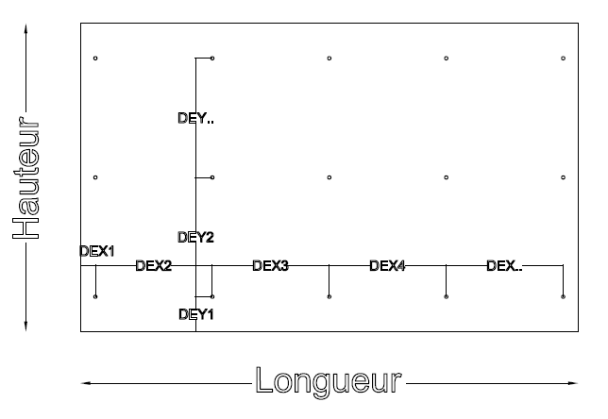
 |  |  |  |  |  |  |  |  |  |  |  |  |  |  |  |  |  |  |  |  |  |  | Lorsque les cotes de découpe que vous demandez correspondent à des cotes de panneaux brutes, nous ne pouvons pas rééquerrer les panneaux en périphérie et donc garantir un équerrage parfait.
A COMPLETER | REFERENCE PANNEAU
 | COLORIS
 | EPAISSEUR
 | CLASSE DE FEU |  |  |  |  |  |  |  |  |  |  |  |  |  |  |  |  |  |  |  |  |  | Dans les colones "FACADE" et "REF"Vous pouvez indiquer des repères qui seront alors imprimés sur étiquettes et collés sur les modules découpés .
 | SENS DE FIL
 | OSSATURE
 | TYPE DE FIXATION |  |  |  |  |  |  |  |  |  |  |  |  |  |  |  |  |  |  |  |  |  | Pour les perçages, le schema ci contre représente la pièce face visible. La référence 0 est le coin en bas à gauche. Dans le cas de perçage symétrique, merci de ne préciser que les distance aux bords des panneaux dans les colones "DEX1" "RESTE X" "DEY1" "RESTE Y" et les entraxes maximum.
 | DIAMETRE POINT FIXE
 | DIAMETRE POINT COULISSANT

 |  |  |  |  |  |  |  |  |  |  |  |  |  |  |  |  |  |  |  |  |  |  | Merci de remplir une feuille excel par décor et de nous la retourner en version infomatique.

 |  |  |  | Pour la mise en œuvre en bardage, référez-vous aux règles définies dans l'Avis Technique du CSTB
 |  |  |  | En cas de commande, vous reconaissez détenir une exemplaire de l'avis technique en vigueur

 |  |  |  |  |  |  | Entraxe max x (mm) : |  |  |  |  |  |  |  |  | Entraxe max y (mm) :
Nombre total de pièce |  | 0 |  |  |  | POSITION DES PERCEMENTS
 |  |  |  |  |  | Horizontal (de gauche à droite) |  |  |  |  |  |  |  | Vertical( de bas en haut)
FACADE | REF | Qté | Longueur | Hauteur | Usinage spé | DEX1 | DEX2 | DEX3 | DEX4 | DEX5 | DEX6 | DEX7 | RESTE X | DEY1 | DEY2 | DEY3 | DEY4 | DEY5 | DEY6 | DEY7 | DEY8 | RESTE Y

 |  |  |  |  |  |  |  |  |  |  |  |  |  |  |  |  |  |  |  |  |  | 0

